zookeeper
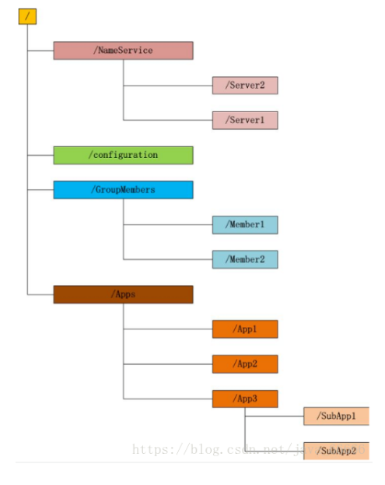
Sheet1!A1
zookeeper
1.什么是zookeeper？
zookeeper是一个分布式服务框架，主要用来解决分布式应用中经常遇到的一些数据管理问题
简单点说zookeeper=文件系统+监听通知机制
1.1文件系统：
zookeeper维护一个类似文件系统的数据结构，下面的节点叫做znode。zonde可以存数据
有四种类型的znode：
1）PERSISTENT-持久化目录节点
客户端与zookeeper断开连接后，该节点依旧存在
2）PERSISTENT_SEQUENTIAL-持久化顺序编号目录节点
客户端与zookeeper断开连接后，该节点依旧存在，只是Zookeeper给该节点名称进行顺序编号
3）EPHEMERAL-临时目录节点
客户端与zookeeper断开连接后，该节点被删除
4）EPHEMERAL_SEQUENTIAL-临时顺序编号目录节点
客户端与zookeeper断开连接后，该节点被删除，只是Zookeeper给该节点名称进行顺序编号
1.2监听通知机制：
当目录节点发生变化时，zookeeper会通知客户端。
2.zookeeper用途
分布式应用配置管理、统一命名服务、状态同步服务、集群管理等功能
分布式应用管理实现：
将配置信息保存到zookeeper某个节点，当节点发生变化时，zookeeper会通知所有服务，然后所有服务会重新获取配置信息

rabbitmq
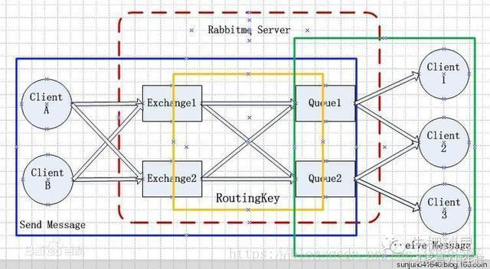

client：使用队列的客户端 connection：客户端与mqserver的一个tcp连接 channel：信道，一个连接包含多个channel，因为建立connection对操作系统开销很大，所以引用了channel管道。每个channel都有channel id,互相是独立的。 exchange：交换机，根据路由策略去匹配queue。client请求来的channel并不是直接进入queue的，而是通过exchange根据路由策略去匹配channel与queue，然后才进入queue 路由策略：direct(默认)，topic，headers，fanout binding:就是将exchange与queue绑定起来，可以是一对多的关系。 routing key:发送者发来消息时携带一个routing key binding key:指定binding时对应的binding key 当routingkey与bindingkey匹配时，exchange会根据路由策略匹配queue。 virtual host：在rabbitmq server上可以创建多个虚拟的message broker，又叫做virtual hosts (vhosts)。每一个vhost本质上是一个mini-rabbitmq server，分别管理各自的exchange，和bindings。vhost相当于物理的server，可以为不同app提供边界隔离，使得应用安全的运行在不同的vhost实例上，相互之间不会干扰。producer和consumer连接rabbit server需要指定一个vhost。

